archivo
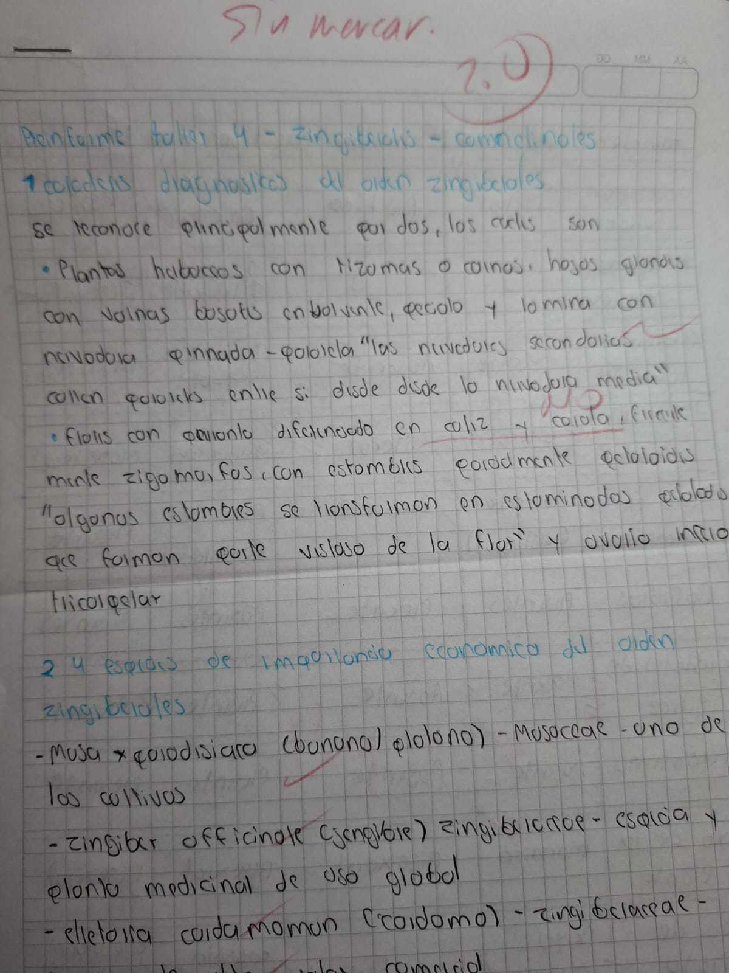
APELLIDOS Y NOMBRE | DOCUMENTO | TALLER 1 | TALLER 2 | TALLER 3 | TALLER 4 | TALLER 5 | examen final |  |  |  |  |  |  |  |  |  |  |  |  |  |  |  |  | promedio | nota/5 | curva | Nota final (sin curva)
ALVAREZ SANTOS, ALISSON NICOLLE | 1070952829 | 4.9 | 4.5 | 4 | 2 |  | xx | 1 | 1 | 0.5 | 1 | 0.7 | 1 | 1 | 0.2 | 1 | 1 | 0 | 0 | 0.8 | 0.5 | 0.5 | 1 | 0.70 | 3.5
AMARILLO NIÑO, SERGIO ANDRES | 1011096850 | 4 | 4.8 |  | 2 |  | xx | 0.5 | 0 | 0.7 | 0.8 | 1 | 0 | 0 | 0 | 0 | 0 | 0 | 0 | 1 | 1 | 0.9 | 1 | 0.43 | 2.2
BOHÓRQUEZ GÓMEZ, CRISTIAN HUMBERTO | 1120955239 | 4.2 |  |  |  |  |  |  |  |  |  |  |  |  |  |  |  |  |  |  |  |  |  | #DIV/0! | #DIV/0!
BOLIVAR BARRERA, MARGARITA | 1000512268 | 4.8 | 3.8 | 4 | 4.2 |  | xx |  |  |  |  |  |  |  |  |  |  |  |  |  |  |  |  | #DIV/0! | 4.5
CAICEDO ALVAREZ, MICHAEL SEBASTIAN | 1005995672 |  | 2.5 | 4 |  |  | xx | 0 | 0 | 0 | 0.5 | 0 | 0 | 0.2 | 0.2 | 0 | 1 | 0 | 0 | 0 | 0.5 | 1 | 0.5 | 0.24 | 1.2
CRUZ SANABRIA, NICOLÁS ALEJANDRO | 1070951339 | 4.8 | 4.5 | 4.8 | 2 |  | xx | 1 | 1 | 0 | 0.8 | 1 | 0 | 0.8 | 0 | 0 | 1 | 0 | 0 | 0 | 0 | 0 | 1 | 0.41 | 2.1
GARCIA CHAVES, LAURA DANIELA | 1019983280 | 4.7 | 4.5 |  | 4.5 |  | xx | 1 | 0.2 | 0 | 0.8 | 0.2 | 1 | 0.5 | 0.7 | 0.3 | 1 | 0.5 | 1 | 0.6 | 1 | 1 | 1 | 0.68 | 3.4
GUTIERREZ SALINAS, JUAN ESTEBAN | 1028863062 | 4.8 | 4.9 | 3.5 |  |  | xx |  |  |  |  |  |  |  |  |  |  |  |  |  |  |  |  | #DIV/0! | #DIV/0!
HERNANDEZ CARVAJAL, MARIA DANIELA | 1013261373 | 4.9 | 4.2 | 3.5 |  |  | xx | 0 | 1 | 0 | 0 | 0 | 1 | 0 | 0 | 0 | 1 | 0 | 0 | 0 | 0 | 1 |  | 0.27 | 1.3
HERNÁNDEZ MESA, MARLON SANTIAGO | 1069722970 | 4.7 | 4.5 | 2.5 | 4.8 |  | xx | 0.5 | 1 | 0 | 1 | 0 | 0 | 0.5 | 0.2 | 0.7 | 0 | 1 | 0 | 0 | 0 | 0 | 0 | 0.31 | 1.5
HERNANDEZ PAEZ, LAURA MICHELL | 1070007671 | 4.8 | 5 | 3.7 | 4.7 |  | xx | 0.2 | 1 | 0.8 | 0.8 | 1 | 0.8 | 1 | 1 | 0.3 | 0.8 | 0 | 0.5 | 1 | 1 | 0.8 | 1 | 0.75 | 3.8
JIMENEZ TRIANA, SAMEER SANTIAGO | 1079232635 | 4.9 | 4.7 | 4.8 |  |  |  |  |  |  |  |  |  |  |  |  |  |  |  |  |  |  |  | #DIV/0! | #DIV/0!
LÓPEZ MÁRQUEZ, MATILDE | 1011095075 | 4.9 | 5 | 4.7 | 4.5 |  | xx |  |  |  |  |  |  |  |  |  |  |  |  |  |  |  |  | #DIV/0! | 4.3
MORA AGUDELO, THOMAS SAMUEL | 1054552767 | 4.9 | 4.9 | 3.9 | 4.5 |  | xx | 0 | 1 | 1 | 0 | 0.5 | 1 | 1 | 1 | 0 | 0.6 | 0 | 1 | 0.7 | 1 | 1 |  | 0.65 | 3.3
MORALES REINA, DAILYN ESTEFANNY | 1027400112 | 5 | 4.7 | 3.7 |  |  | xx | 0 | 1 | 1 | 1 | 0.5 | 0.8 | 0.2 | 1 | 0.7 | 0.2 | 0 | 1 | 1 | 1 | 1 | 1 | 0.71 | 3.6
ORTEGA VALENCIA, MARIA JOSE | 1015420220 | 4 | 4.8 | 3.5 | 0.8 |  | xx | 0 | 1 | 0 | 1 | 0 | 1 | 1 | 1 | 1 | 1 | 1 | 1 | 0 | 0 | 0 | 1 | 0.63 | 3.1
PEÑA GUZMÁN, TOMÁS | 1141320098 | 4.5 | 4.5 |  | 4 |  | xx | 0 | 1 | 1 | 0 | 1 | 0 | 0.5 | 0 | 0 | 1 | 1 | 0 | 0 | 0 | 1 |  | 0.43 | 2.2
PEÑA PEÑA, YEIMI FABIANA | 1124850552 | 4.7 | 4.7 | 4.2 | 4 |  | xx | 0 | 1 | 0 | 0.5 | 1 | 0.8 | 1 | 0.8 | 0.5 | 0.3 | 0.3 | 1 | 1 | 0.2 | 1 | 1 | 0.65 | 3.3
PINZÓN SUAREZ, JUAN CAMILO | 1034658480 | 4.7 | 4.8 | 3.5 | 4.8 |  | xx | 0.6 | 0.3 | 0.8 | 0 | 0.4 | 0 | 1 | 0 | 0 | 0 | 0 | 0 | 0 | 0 | 0 | 0 | 0.19 | 1.0
POVEDA SALINAS, MATHEO | 1019605140 | 4.9 | 4.7 |  |  |  | xx | 1 | 0 | 0 | 0 | 0.2 | 0 | 0 | 1 | 0 | 0 | 0 | 0.4 | 0 | 0 | 0 | 0 | 0.16 | 0.8
QUINTERO TORRES, SARA | 1031652458 | 4.8 | 4.5 | 4.2 | 3.8 |  | xx | 1 | 0 | 0 | 1 | 1 | 1 | 0 | 0 | 1 | 1 | 0 | 1 | 1 | 0 | 1 | 1 | 0.63 | 3.1
RICO CRUZ, LAURA SOFIA | 1073070343 | 4.8 | 4.9 | 4.8 | 4.2 |  | xx | 0.5 | 1 | 0.8 | 0 | 1 | 1 | 1 | 1 | 1 | 0.2 | 0 | 0.3 | 0.2 | 0.2 | 1 |  | 0.61 | 3.1
SANCHEZ ROJAS, MIGUEL ANGEL | 1015482182 | 4.8 | 3.5 | 2.8 |  |  |  |  |  |  |  |  |  |  |  |  |  |  |  |  |  |  |  | #DIV/0! | #DIV/0!
TAIMAL BUSTOS, MARIA JOSE | 1085905876 | 4.8 | 4.5 | 3.7 |  |  | xx | 1 | 0.8 | 0 | 0.5 | 0.2 | 0.9 | 0.5 | 0.7 | 0.3 | 1 | 0.5 | 1 | 1 | 0.2 | 1 | 1 | 0.66 | 3.3
VARGAS TORRES, ISABEL SOFIA | 1121204067 |  |  |  |  |  |  |  |  |  |  |  |  |  |  |  |  |  |  |  |  |  |  | #DIV/0! | #DIV/0!
ALVAREZ RIOS, MARIANA | 1028783742 | 5 | 4.8 | 4.6 | 4.9 |  | xx | 0 | 0.8 | 1 | 0 | 1 | 0.2 | 1 | 1 | 0 | 1 | 1 | 1 | 1 | 0.9 | 0.3 | 1 | 0.70 | 3.5
AMAYA CORTES, MATRYOSHKA | 1018499615 | 5 | 5 | 4.8 | 4.9 |  |  |  |  |  |  |  |  |  |  |  |  |  |  |  |  |  |  | #DIV/0! | #DIV/0!
Arenas Ortiz, Jorge Luis | 1001205817 |  | 2 |  |  |  |  |  |  |  |  |  |  |  |  |  |  |  |  |  |  |  |  | #DIV/0! | #DIV/0!
BECERRA CASTRO, MARIANA ISABEL | 1052378833 | 4 | 5 | 4.5 | 4.8 |  | xx | 0 | 1 | 0 | 1 | 1 | 1 | 1 | 1 | 1 | 1 | 1 | 1 |  |  |  |  | 0.83 | 4.2
CASTIBLANCO GARZON, DANIEL FELIPE | 1076737615 | 4.5 | 4 | 4.5 | 4.9 |  |  |  |  |  |  |  |  |  |  |  |  |  |  |  |  |  |  | #DIV/0! | #DIV/0!
Cuatin Belalcazar, Argenis Edith | 1004691585 | 5 | 4.9 | 4.5 | 4.9 |  |  |  |  |  |  |  |  |  |  |  |  |  |  |  |  |  |  | #DIV/0! | #DIV/0!
Cucaita Mariño, Ana Maria | 1000330361 | 4.9 | 4.5 | 4.9 | 5 |  | xx | 0.2 | 1 | 0.6 | 0.6 | 0 | 1 | 1 | 0.3 | 0.7 | 0.3 | 0 | 1 | 1 | 1 | 1 | 1 | 0.67 | 3.3
Diaz Vargas, Daniel Norberto | 1014228354 | 3.5 | 2 | 4.8 | 4.6 |  |  |  |  |  |  |  |  |  |  |  |  |  |  |  |  |  |  | #DIV/0! | #DIV/0!
GARCIA GARZON, SAMUEL ESTEBAN | 1141317717 | 5 | 4.8 | 4.3 | 4.9 |  | xx | 0 | 1 | 0 | 0 | 1 | 1 | 1 | 0 | 1 | 1 | 1 | 1 | 1 | 1 |  |  | 0.71 | 3.6
GOMEZ MORALES, KAROL LIZETH | 1029144910 | 5 | 4.5 | 4.5 | 4.6 |  | xx | 0 | 0 | 1 | 0 | 0 | 1 | 0 | 0 | 1 | 0 | 1 | 1 | 0 | 1 |  |  | 0.43 | 2.1
LARA AREVALO, WILLIAM JAVIER | 1000858977 | 5 | 4.2 | 1 | 2.5 |  | xx | 0.5 | 0 | 0.5 | 0 | 1 | 0.4 | 1 | 0.8 | 1 | 0 | 0.3 | 0.8 | 1 | 0 | 0.5 | 1 | 0.55 | 2.8
LIZARAZO GONZÁLEZ, MARÍA PAULA | 1028862739 | 5 |  |  |  |  | xx | 1 | 1 | 1 | 1 | 0 | 1 | 1 | 0 | 0 | 0 | 1 | 0.5 | 1 | 1 |  |  | 0.68 | 3.4
MALDONADO VALENCIA, LEONARDO ESTEBAN | 1028401517 | 4.5 | 5 | 4.6 | 4.9 |  | xx | 0.8 | 0.8 | 0.5 | 1 | 1 | 0.8 | 1 | 1 | 1 | 1 | 0.2 | 0.5 | 1 | 0.5 | 1 |  | 0.81 | 4.0
MATEUS WILCHEZ, NICOLAS | 1025060876 | 4.9 | 5 | 4.5 | 5 |  |  | 1 | 0.5 | 0.8 | 1 | 1 | 0 | 1 | 1 | 0.7 | 1 | 1 | 1 | 0.8 | 1 |  |  | 0.84 | 4.2
MEDINA TRILLOS, STHELYN CATALINA | 1003266567 | 5 |  | 1 | 5 |  | xx |  |  |  |  |  |  |  |  |  |  |  |  |  |  |  |  | #DIV/0! | #DIV/0!
MEJIA GALEANO, ANA CATALINA | 1011322575 | 5 | 5 | 4.7 | 4.9 |  | xx | 0.8 | 1 | 1 | 1 | 0.3 | 0.9 | 1 | 1 | 1 | 1 | 1 | 0.7 | 1 | 0.5 | 1 |  | 0.88 | 4.4
MINAYO PRADA, EMMILY | 1012364342 | 5 | 4.8 | 4.3 | 4.8 |  | xx | 1 | 1 | 1 | 1 | 1 | 1 | 1 | 1 | 0 | 1 | 0 | 1 |  |  |  |  | 0.83 | 4.2
MONROY VENEGAS, DIEGO ESTEBAN | 1011321666 | 5 | 4.5 | 4.7 | 4.7 |  | xx | 0.5 | 0 | 1 | 0 | 0 | 0 | 1 | 0.4 | 1 | 1 | 0.2 | 1 | 1 | 0 | 0.1 | 1 | 0.51 | 2.6
OVALLE ESLAVA, VALENTINA | 1014205971 | 5 | 5 | 4 | 4.8 |  | xx | 0 | 0.8 | 0.2 | 1 | 0.5 | 1 | 1 | 0 | 1 | 1 | 1 | 1 | 0.7 | 1 | 0.5 | 1 | 0.73 | 3.7
QUINTERO SÁNCHEZ, SAMUEL DAVID | 1013119936 |  | 3.8 | 4.5 |  |  | xx | 0 | 0.1 | 0.2 | 1 | 0.4 | 0 | 0.2 | 0 | 0 | 0 | 0 | 0 | 0 | 0 | 0 | 0 | 0.12 | 0.6
RAMIREZ ALDANA, DANIEL ESTEBAN | 1028481500 | 5 |  |  | 4 |  | xx | 1 | 1 | 1 | 0 | 0 | 1 | 0 | 0 | 0 | 0 | 1 | 0.2 | 1 | 1 |  |  | 0.51 | 2.6
RODRIGUEZ AYALA, VALERY DAHYAN | 1012361571 | 5 | 4.8 | 4.5 | 4.9 |  |  | 1 | 0 | 0.2 | 1 | 0.8 | 1 | 1 | 1 | 1 | 0 | 1 | 0.8 | 1 | 0.5 |  |  | 0.74 | 3.7
SIERRA MENDEZ, JOHAN SEBASTIAN | 1014660719 |  | 3.7 | 4.2 |  |  | xx | 0 | 0 | 0 | 0.5 | 0 | 0.9 | 0.4 | 1 | 0.5 | 1 | 0.8 | 1 | 1 | 0.4 | 0.2 | 1 | 0.54 | 2.7
TAPIAS TRUJILLO, SAMUEL | 1034662449 | 4.9 | 4.3 | 4.9 |  |  | xx | 0 | 1 | 0 | 0 | 0 | 0 | 1 | 0 | 0 | 1 | 0.7 | 0 | 1 | 0.6 | 0.1 | 0.3 | 0.36 | 1.8
VELANDIA CHAVARRO, SAMUEL MATEO | 1028482717 | 5 | 4.9 | 4.8
 |  |  |  |  | 2

